Portada
PROYECTO PRÁCTICO DE APLICACIÓN INTEGRADOR
Universidad Tecnológica Nacional
Facultad Regional Córdoba | Facultad Regional Villa María

Cátedra Diseño de Sistemas
Año 2022



Proyecto Práctico de Aplicación Integrador (PPAI)
Universidad Nacional – Secretaría de Ciencia y Técnica
Gestión de recursos tecnológicos

DISEÑO DE ARQUITECTURA DE SOFTWARE
Requerimientos no funcionales

Vista arquitectónica de la funcionalidad

RNF
Portada
# | Nombre del RNF | Descripción del RNF | Característica según ISO 25000 | SPA | Explicación sobre la solución arquitectónica
1 | Tecnología Web /web responsive | El sistema se implementará con tecnología web responsive, que permita la adaptación de las pantallas a todo tipo de dispositivo donde el usuario deba utilizarlo, tales como: tablets, teléfonos y computadoras con pantallas de diferentes dimensiones. | Compatibilidad | SI | Restricción técnica de implementación que provoca que se deba utilizar un lenguaje de desarrollo web y desarrollar el Front-end del sistema definiendo propiedades para que los elementos se adapten a los distintos tamaños de pantalla o utilizar un framework de tecnología responsive.
2 | App mobile | El sistema se implementará en tecnología Mobile para todas las funcionalidades relacionadas con la reserva y el uso del recurso tecnológico para el usuario científico y las gestiones de mantenimiento del responsable técnico. | Compatibilidad | SI | Se debe utilizar un lenguaje de desarrollo mobile para construir la aplicación que se conectará con el web server del sistema.
3 | Sistemas operativos Mobile | La aplicación mobile funcionará con los sistemas operativos Android 12, iOS 15. | Portabilidad | SI | El lenguaje de desarrollo de los módulos Mobile debe ser compatible con los sistemas operativos móviles solicitados.
4 | Navegadores Web | El sistema se debe utilizar con alguno de los siguientes exploradores: Edge 94.0.992.9, Mozilla Firefox 97.0.1 y Google Chrome v95.0.4638.50. | Portabilidad | NO | La solución arquitectónica del requerimiento no funcional de Tecnología Web debe asegurar la portabilidad de la aplicación a los diferentes navegadores requeridos, cumpliendo con esta restricción de implementación. Esto significa que el lenguaje y framework de desarrollo elegido resuelven los problemas de compatibilidad en los navegadores.
5 | Base de Datos | La base de datos de la aplicación deberá ser en Oracle 21 c. | Compatibilidad | SI | La universidad cuenta cuenta con licencias de Oracle 21c, con lo cual deberá implementarse esta para administrar la persistencia de los datos de la aplicación. Se utilizará un framework de persistencia que facilite la conexión a la misma.
6 | Geolocalización de recursos tecnológicos | Los recursos tecnológicos deben poder ser geolocalizados, tomando la localizacion del centro de investigación donde se encuentra. Para ello se utilizará Google maps. | Compatibilidad | SI | Se utilizará una API que provee Google Maps, que se integra al producto y establece la comunicación con el Servidor de Google Maps para posicionar las coordenadas de los centros de investigación, permitiendo visualizar la localización de los distintos recursos tecnológicos.
7 | Resolución de CI mediante e_DigestoUN | Los datos de la resolución del Centro de Investigación se obtendrán mediante el digesto de la Universidad, que se gestiona en una aplicación independiente denominada e-digestoUN. Esta aplicación ofrece, mediante tecnología Web service, la consulta y validación de las resoluciones vigentes. | Compatibilidad | SI | El módulo de comunicación del servidor debe ser capaz de escuchar e interpretar el webservice publicado por e_DigestoUN, para obtener los datos de la resolución de creación del Centro de investigación.
8 | Archivo de reglamento de centro de Investigacion | El sistema permite adjuntar un archivo de texto con el reglamento del centro de investigación. Formato permitido: PDF. Tamaño máximo: 6 MB. | Usabilidad | NO | El framework de desarrollo utilizado resuelve adjuntar archivos. Se considera que el peso total del archivo a adjuntar no impacta en la arquitectura.
9 | Marca y modelo de RT | El sistema debe obtener la marca y modelo del recurso tecnológico mediante un Web service ofrecido por el sistema Registro de Patrimonio Universitario RPU. | Compatibilidad | SI | El módulo de comunicación del servidor debe ser capaz de escuchar e interpretar el webservice publicado por el Sistema Registro de Patrimonio Universitario, para obtener la marca y modelo del recurso tecnológico.
10 | Imágenes de los recursos tecnológicos | Se debe poder adjuntar imágenes o fotos del recurso Formato permitido: .jpg, .png o .gif. Tamaño máximo: 2 MB. Cantidad máxima: 4 fotografías o imágenes. | Usabilidad | No | El framework de desarrollo utilizado resuelve adjuntar archivos. Se considera que el peso total de los archivos a adjuntar no impacta en la arquitectura.
11 | Notificaciones por mail | Se utilizarán las notificaciones por email en los siguientes momentos: - carga y asignación de científicos a CI - alerta de mantenimiento preventivo próximo - cancelación de reserva de turno por mantenimiento correctivo - al anular los turnos reservados sin uso - al anular los turnos no reservados - por turnos pendientes de confirmación - por confirmación de otorgamiento de turno | Compatibilidad | SI | Debe desarrollarse un componente que permita la generación y comunicación con la solución de envío de mails a través de la API de Gmail.
12 | Colores indicadores de disponibilidad para uso de recursos | Deben utilizarse colores para identificar disponibilidad para reserva de turnos de uso de recursos tecnológicos: - el estado de los recursos tecnológicos se muestra en escala de colores: azul (disponible) verde (en mantenimiento) y gris (con inicio de mantenimiento correctivo). - se muestra la disponibilidad del turno en los siguientes colores: azul (disponible), gris (con reserva pendiente de confirmación), rojo (reservado). | Usabilidad | NO | La visualización de colores para los diferentes estados de los recursos tecnológicos y su disponibilidad en las interfaces no requiere ninguna complejidad técnica, el lenguaje de desarrollo elegido resuelve este aspecto.
13 | Codigo QR de recurso tecnólogico | Los recursos tecnológicos cuentan con un código QR que permite su identificación al inicio de uso. Por ende la aplicación móvil debe estar preparada para leer e interpretar códigos QR | Compatibilidad | NO | Para resolver esta restricción de implementación existen librerías ya probadas para realizar la lectura de un código QR por lo que no se requerirá ningún desarrollo adicional, simplemente la importación de una librería que lo resuelva.
14 | Diseño de interfaces | Todas las interfaces de salida del producto deben contener la identificación y logo de la Universidad. | Usabilidad | NO | La visualización de la identificación y logo de la universidad en las interfaces no implica impacto arquitectónico en el desarrollo del producto, que no aporta complejidad técnica para el desarrollo.
15 | Formato de reportes impresos | Los reportes impresos deberán cumplir el formato establecido por la SECyT, lo cual implica: - Membrete de dicha secretaría, que implica el uso del logo de dicha secretaría en el encabezado. - Identificación del reporte mediante el título establecido en el encabezado del reporte centrado, con fuente Verdana y tamaño 15. - Numeración de las páginas del reporte. | Usabilidad | NO | El cumplimiento del formato establecido para los reportes impresos no requiere ninguna complejidad técnica.
16 | Diseño de reportes | Todos los reportes impresos deben contener la identificación y logo de la Universidad. | Usabilidad | NO | La visualización de la identificación y logo de la universidad en las interfaces no implica impacto arquitectónico en el desarrollo del producto, que no aporta complejidad técnica para el desarrollo.
17 | Reportes en archivo | Los reportes generados por el sistema deben poder emitirse en diferentes formatos de archivo: pdf, xls. | Usabilidad | NO | La generación de archivos en los formatos establecidos para los reportes generados no implica un impacto arquitectónico en el desarrollo del producto.
18 | Formato de clave | La clave para todos los usuarios del sistema será alfanumérica entre 10 y 16 caracteres UNICODE, con las siguientes restricciones: al menos 5 caracteres deben ser letras, de las cuales al menos una es mayúscula, no se permite una secuencia de letras o números mayor a 3 elementos, y debe contener al menos un carácter especial. | Seguridad | NO | La clave para autenticar usuarios responda a determinadas características como cantidad y tipo de caracteres permitidos. Es una validación funcional.
19 | Disponibilidad | El sistema debe garantizar disponibilidad de 9 a 22 todos los días de la semana en los horarios de 7 a 23 hs. | Confiabilidad | SI | Se debe considerar la definición de un esquema de contingencia que permita asegurar la disponibilidad requerida.
20 | Acceso concurrente | Deben tomarse las previsiones para soportar la carga de alrededor de 100 usuarios conectados simultáneamente. | Eficiencia de desempeño | SI | El motor de base de datos resuelve el problema de concurrencia en los datos, además se utilizará una arquitectura multihilo para asegurar la disponibilidad de recursos.
21 | Seguridad de acceso mediante perfiles de usuario | La aplicación deberá restringir el acceso a funcionalidad en función de permisos asignados a usuarios según el o los roles que el usuario desempeñe en el sistema. | Seguridad | SI | Implica desarrollar un módulo que permita autenticar usuarios y sus permisos y controlar las sesiones, que sean únicas por usuario.
 | Envio wpp

VA Funcionalidad
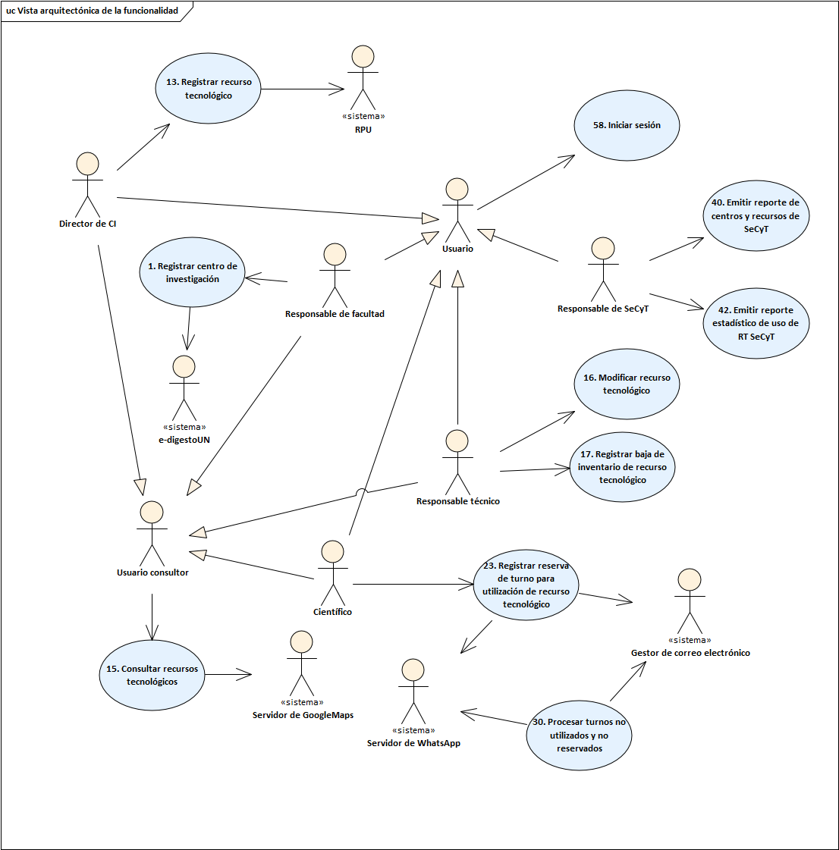
Portada
# | Casos de uso | Justificación
13 | Registrar recurso tecnológico | Es un ABMC complejo de la plataforma web. Establece la forma en que se realizaran las búsquedas de datos. Establece la forma en que se resolverán las consultas, actualización, registros y eliminaciones desde el código, incluyendo el acceso a la base de datos. Establece un framework de diseño de interfaces, definiendo ubicación de botones de confirmación y cancelación, formato de grillas, tipos de componentes de interfaz a utilizar. Requerimientos no funcionales relacionados - RNF1 Tecnología web/web responsive y RNF4 Navegadores web. No relevante arquitectónicamente. Nota: Podría asociarse a otro caso de uso web. - RNF5. Base de datos, que establece la base de datos relacional a utilizar. Contempla la definición del esquema de persistencia y el framework necesario para el mapeo objetos/relacional. Nota: Podría asociarse a otro caso de uso. - Resuelve el RNF6. Geolocalización de recursos tecnológicos, haciendo uso del servicio de Google Maps para permitir la geolocalización de los recursos tecnológicos a partir de las coordenadas de los centros de investigación. - Resuelve el RNF9. Marca y modelo de RT, se requiere resolver la conexión con el Web service para obtener la marca y modelo del recurso tecnológico. - Relacionado al RNF10. Imágenes de los recursos tecnológicos. No es relevante arquitectónicamente.
15 | Consultar recursos tecnológicos
16 | Modificar recurso tecnológico
17 | Registrar baja de inventario de recurso tecnológico
23 | Registrar reserva de turno para utilización de recurso tecnológico | Transacción compleja que se usa como referente de las definiciones arquitectónicas respecto a algoritmos de programación, organización de componentes, acceso a base de datos, interfaz de usuario, baja de transacciones y rollbacks de transacciones. Requerimientos no funcionales relacionados La implementación con una tecnología mobile para la reserva de turnos implica la resolución arquitectónica de los requerimientos no funcionales - RNF2. App Mobile - RNF3. Sistemas Operativos Mobile - RNF20. Disponibilidad. Se contempla la disponibilidad del sistema en el tiempo definido. Nota: Podría asociarse a otro caso de uso. - RNF21. Acceso concurrente. Implementación de algoritmos multihilo para asegurar el acceso concurrente. Nota: Podría asociarse a otro caso de uso. Observación: Los estudiantes podrían seleccionar algún otro caso de uso transaccional relevante. Existen varias opciones posibles vinculados a la gestión de turnos.
58 | Iniciar sesión | Resuelve el aspecto de seguridad de la información en la sesión, la visualización de datos y preferencias en función del usuario logueado y los permisos de acceso a las funcionalidades de acuerdo con el rol/perfil de cada usuario. Requerimientos no funcionales relacionados - RNF19. Formato de clave. Contempla el cumplimiento del formato de la clave. No es relevante arquitectónicamente. - RNF22. Seguridad de acceso mediante perfiles de usuario.
40 | Emitir reporte de centros y recursos de SeCyT | Caso de uso donde se resuelven decisiones arquitectónicas referentes a la reportería a generar en la aplicación: librerías para generación de gráficos y de formados de exportación de archivos, algoritmos de búsqueda, decisiones arquitectónicas de interfaz de usuario como forma de paginado, formato de grillas, datos y formatos de encabezados y pie de páginas. Requerimientos no funcionales relacionados - RNF16. Formato de reportes impresos. Establece la configuración de los reportes impresos. No es relevante arquitectónicamente. - RNF17. Diseño de reportes. Establece el diseño de los reportes a emitir por el sistema. No es relevante arquitectónicamente. - RNF18. Reportes en archivo. No es relevante arquitectónicamente. - RNF 15. Diseño de interfaces. Establece el diseño de las pantallas de salida. No es relevante arquitectónicamente. Observación: Los estudiantes podrían seleccionar algún otro caso de uso de reporte relevante. Existen varias opciones posibles.
42 | Emitir reporte estadístico de uso de RT SeCyT
30 | Procesar turnos no utilizados y no reservados | Caso de uso que representa una funcionalidad que se ejecuta con el tiempo como disparador y desde el punto de vista arquitectónico es necesario definir cómo se establecerá el disparador, cómo se asegurará no degradar la performance la aplicación al estar validando si se ha cumplido la fecha para todas las transacciones asociadas. Requerimientos no funcionales relacionados - RNF11. Notificaciones por email. Desarrollo de componentes que se comunican con el servidor de correos para el envío de los mails mediante la aplicación de un patrón messaging. - RNF12. Notificaciones por WhatsApp. Desarrollo de componentes que se comunican con el servidor de WhatsApp. Observación: Existen otros casos de uso que contemplan esta característica, que podrían seleccionarse en reemplazo de este.
1 | Registrar centro de investigación | Este caso de uso se relaciona con los siguientes requerimientos no funcionales - RNF7. Resolución de CI mediante e_DigestoUN, se requiere resolver la conexión con el Web service para la validación y consulta de la resolución referida a la creación del centro de investigación. - Relacionado al RNF8. Archivo de reglamento de centro de Investigacion. No es relevante arquitectónicamente.

